Actividad 1
Laboratorio 1: Conceptos estadísticos

Actividad 1
Encuesta Ciudadana mujer y consumo. Entre el 15 y el 26 de febrero de 2021, se realizó una encuesta ciudadana a mujeres, a través de la Comunidad Consumidor SERNAC. Se recibieron 878 respuestas. El objetivo de esta consulta fue levantar información sobre la experiencia de consumo de las mujeres, existencia de percepción de discriminación de género en el consumo y expectativas sobre cómo las empresas podrían incluir sus necesidades. A continuación, se entregan los principales resultados:

Fuente: https://www.sernac.cl/portal/604/articles-62286_archivo_02.pdf
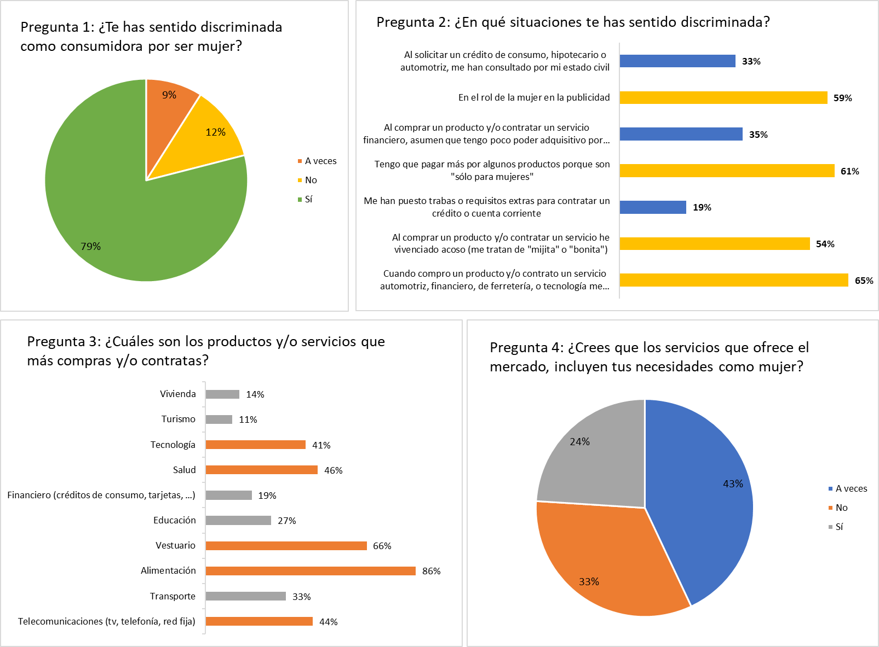
 | variable
 | pregunta1 | te has sentido descriminada
 | respuesta | si, no, a veces
 | clasificacion | cualitativa, nominal

a) ¿Quiénes componen la población de este estudio?

Las mujeres, la muestra es 878 mujeres

b) ¿Cuáles son las variables involucradas en este estudio? Clasifíquelas.

las variables son las preguntas del 1 al 4

c) Especifique qué nombre podría tener cada gráfico.

d) Realice una interpretación de cada gráfico destacando en cada uno los aspectos más relevantes.

Actividad 2
Laboratorio 1: Conceptos estadísticos

Actividad 2
El uso de la inteligencia artificial (IA) en la educación ha emergido como una poderosa herramienta para transformar los métodos de enseñanza en todo el mundo. Según el último Monitor Global de Educación de Ipsos, publicado en el mes de septiembre de 2023, queda claro que la percepción de la importancia de capacitar a los maestros en el uso de la IA varía significativamente de un país a otro. En general, un 65% de los encuestados en 29 países piensan que los docentes deberían recibir capacitación sobre cómo usar la IA en sus estrategias educativas.

Fuente: https://es.statista.com/grafico/30894/encuestados-que-consideran-esencial-que-maestros-se-capaciten-para-usar-ia-en-la-ensenanza/
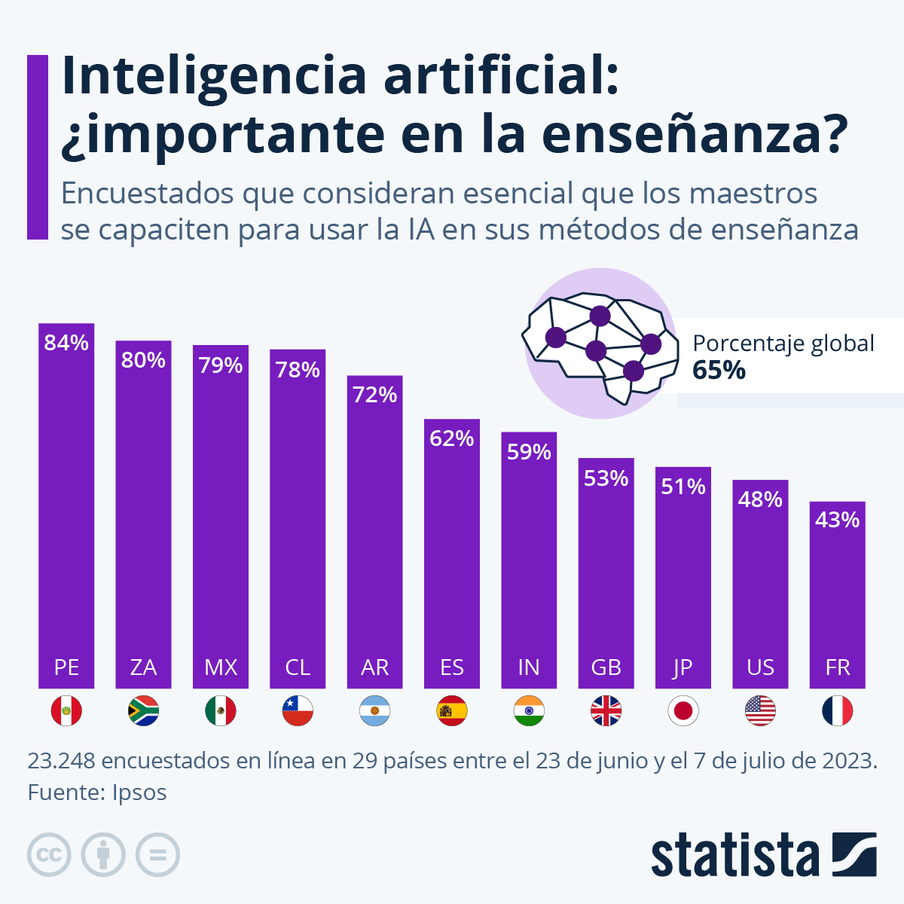

a) ¿Cuál es la población considerada en este estudio?

b) Identifique y clasifique la(s) variable(s) presente(s) en el estudio.

c) ¿Qué significa que un país obtenga un menor puntaje?

d) Realice conclusiones que pueda extraer de la observación del gráfico.

Actividad 3
Laboratorio 1: Conceptos estadísticos

Actividad 3
La siguiente fotografía, muestra un resumen del estudio que realiza el INE sobre los ingresos que perciben los chilenos que trabajan en el año 2020.

Fuente: https://www.ine.gob.cl/docs/default-source/encuesta-suplementaria-de-ingresos/publicaciones-y-anuarios/s%C3%ADntesis-de-resultados/2020/s%C3%ADntesis-nacional-esi-2020.pdf

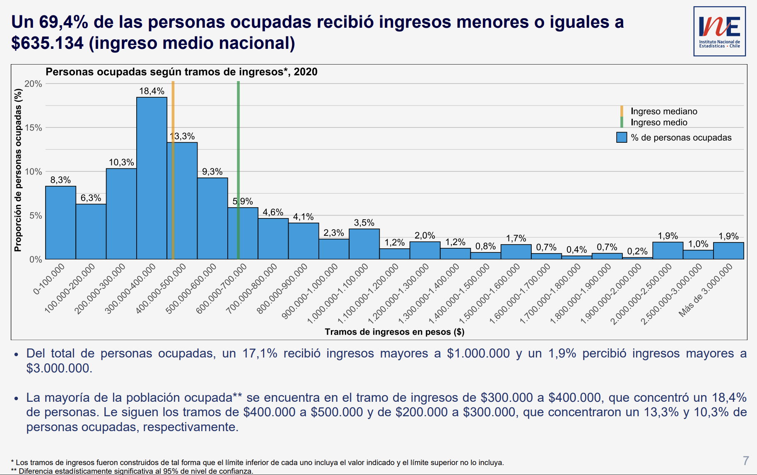

a) Identifique la población y la variable a la que se hace referencia en este estudio. Clasifique la variable.

b) En este estudio se hace referencia a un INGRESO MEDIANO y un INGRESO MEDIO. ¿A qué se refiere cada uno?

c) ¿Cree usted que el sueldo promedio es un buen representante de todos los sueldos? Justifique a partir de lo que puede observar en el gráfico.

d) ¿Es cierto que más de la mitad de las personas que trabajan tienen ingresos menores a $400.000?

e) Realice un análisis breve de la información presentada.

Actividad 4
Laboratorio 1: Conceptos estadísticos

Actividad 4
En 2022, el mercado de audiolibros estuvo valorado en aproximadamente 5.365 millones de dólares estadounidenses. Se espera que el mercado siga en expansión, con una tasa de crecimiento anual compuesta de 26,3% entre 2023 y 2030, alcanzando un valor de alrededor de 35.000 millones de dólares en el último año.

Fuente: https://es.statista.com/grafico/30959/encuestados-que-consumieron-audiolibros-en-los-ultimos-doce-meses/

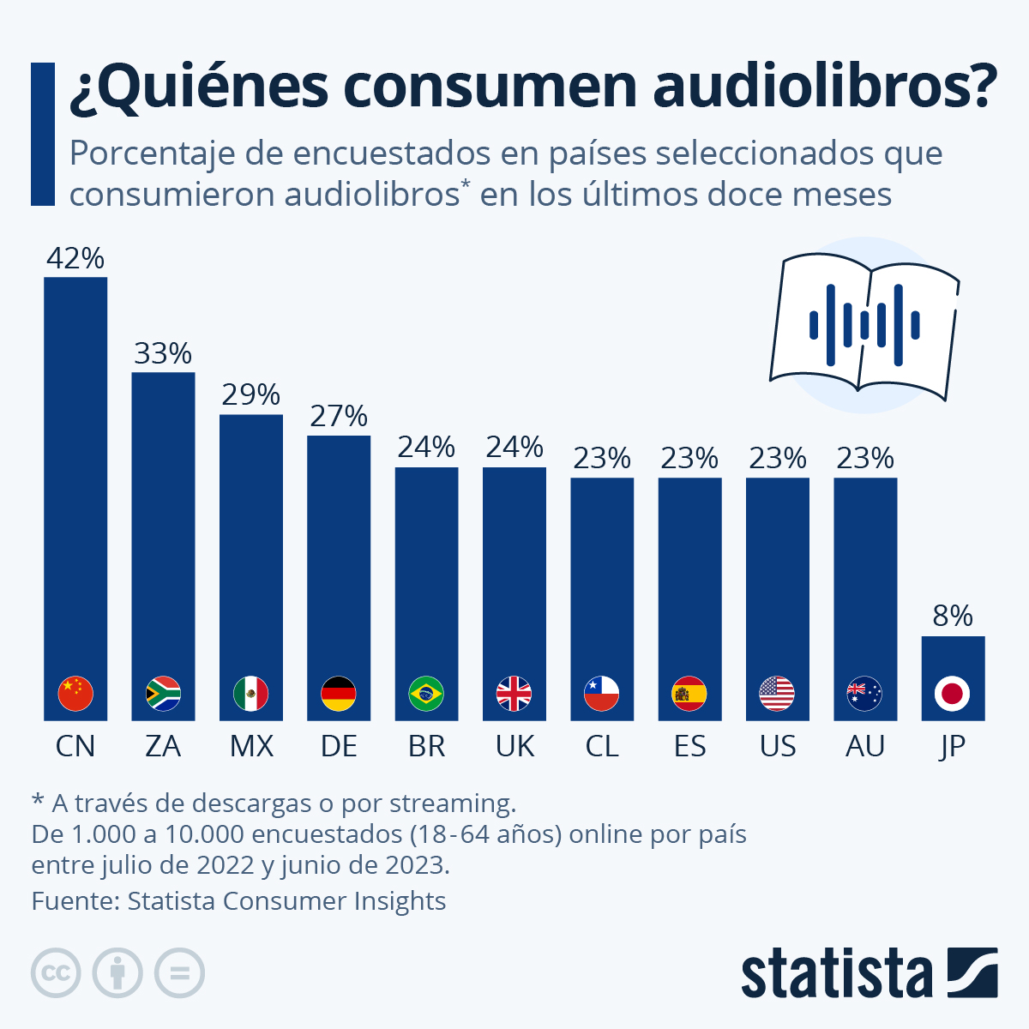

a) ¿Cuál es la población estadística considerada en el estudio?

Personas entre 18 y 64 años que consumen audiolibros

b) ¿Por qué la suma de los porcentajes del gráfico no es igual a 100%?

porque cada pais representa un 100%

c) Realice una conclusión breve de la información presentada.

Actividad 5
Laboratorio 1: Conceptos estadísticos

Actividad 5
Entre el 15 y el 26 de febrero de 2021, se realizó una encuesta ciudadana a mujeres, a través de la Comunidad Consumidor SERNAC. Se recibieron 878 respuestas. El objetivo de esta consulta fue levantar información sobre la experiencia de consumo de las mujeres, existencia de percepción de discriminación de género en el consumo y expectativas sobre cómo las empresas podrían incluir sus necesidades.

Fuente: https://www.sernac.cl/portal/604/articles-62286_archivo_02.pdf
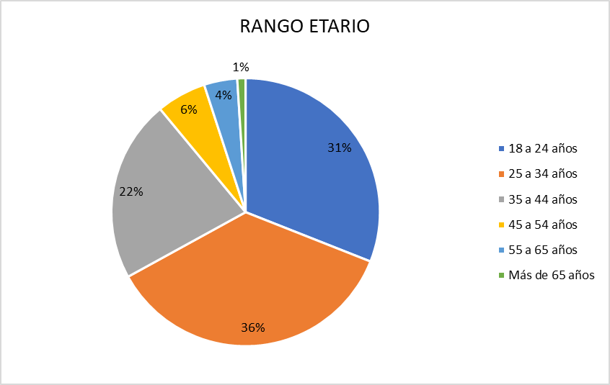

a) ¿Cuál es la muestra que se ha considerado para obtener la información?

b) ¿Qué tipo de gráfico es?

c) ¿Cuál es la variable que se está estudiando? Clasifíquela.

d) Realice conclusiones que pueda extraer de la observación del gráfico.

Actividad 6
Laboratorio 1: Conceptos estadísticos

Actividad 6
En una encuesta reciente realizada por Ipsos a más de 23.000 personas de 31 países, se han destacado las preocupaciones más apremiantes de los entrevistados en relación con el sistema de salud de su país.

Fuente: https://es.statista.com/grafico/31156/encuestados-que-creen-que-los-siguientes-son-los-mayores-problemas-del-sistema-sanitario-de-su-pais/

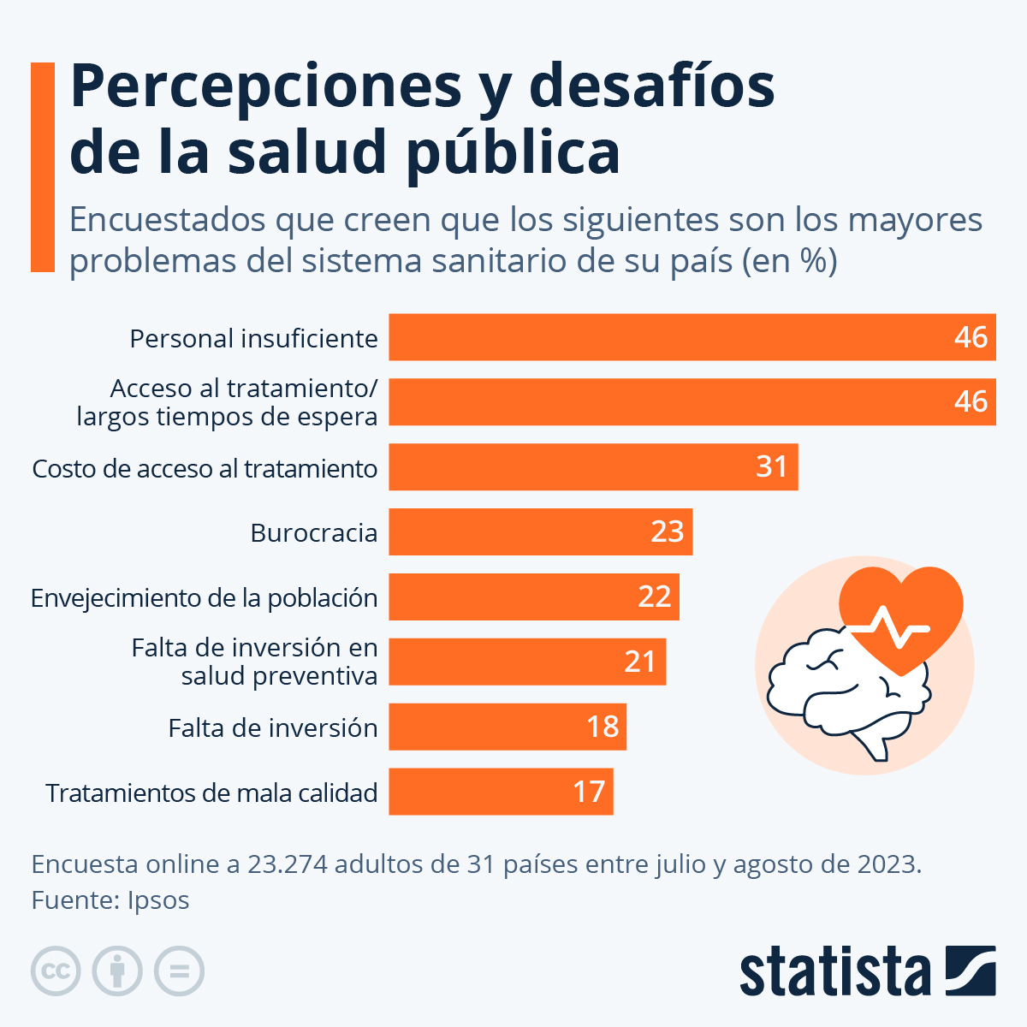

a) ¿Cuál es la población?

Encuestados de 31 paises

b) ¿Cuáles son las variables involucradas? Clasifíquelas.

cualitativa nominal

c) Realice una conclusión breve que pueda extraer de la observación del gráfico.

